信用交易
融资融券市场交易数据统计(2024-09-12)

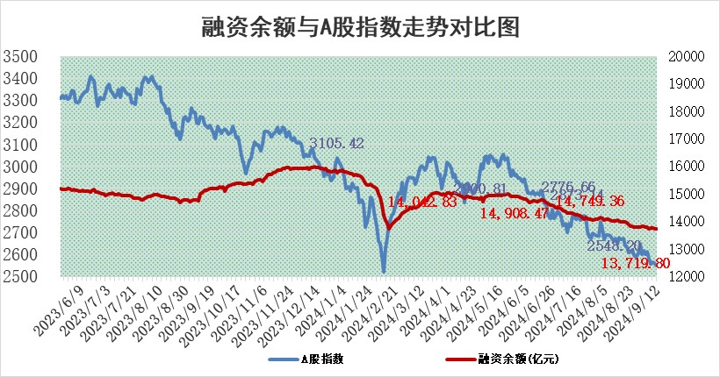
标的证券 | 融资融券余额（亿元） | 融资余额（亿元） | 融券余额（亿元） | 融资买入额（亿元） | 融资融券规模变化（亿元） | 融资余额增幅(‰) | 融券余额增幅(%)
统计数据 | 13,832.20 | 13,719.80 | 102.71 | 386.85 | -13.83 | -0.85 | -1.96

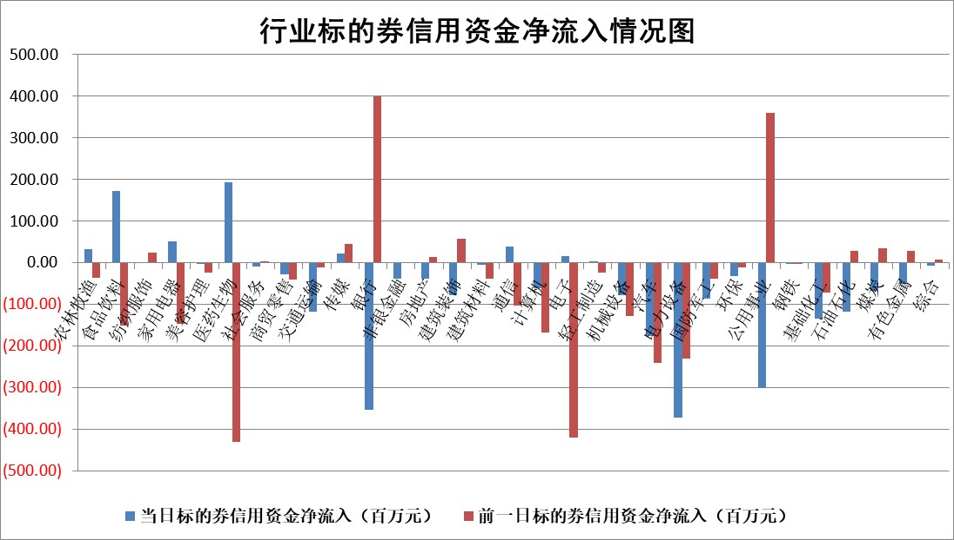

标的基金代码 | 标的基金简称 | 融资余额/市值(%) | 融资余额增幅(%) | 融资买入额/成交金额(%) | （融资余额净增额-融券余额净增额）/市值(‱) | 融券余额降幅(%) | ABS[（融资余额净增额-融券余额净增额）/市值净增额-1](%)
159902 | 华夏中小板ETF | 0.00 | 0.00 | 0.00 | 0.00 | 0.00 | 100.00
159915 | 易方达创业板ETF | 2.71 | -1.10 | 21591.49 | -2.97 | 2.44 | 119.40
159919 | 嘉实沪深300ETF | 0.71 | 1.16 | 6.14 | 0.69 | -30.35 | 102.67
159920 | 华夏恒生ETF | 36.03 | -0.15 | 10.16 | -5.30 | -1.25 | 104.28
159922 | 嘉实中证500ETF | 0.85 | 4.83 | 5.51 | 3.98 | 0.38 | 170.04
159925 | 南方沪深300ETF | 0.55 | -4.44 | 0.55 | -2.53 | 0.00 | 101.80
159928 | 消费ETF | 1.53 | 10.23 | 7.21 | 14.23 | 0.05 | 107.91
159934 | 易方达黄金ETF | 81.71 | -0.05 | 25.62 | -4.27 | 0.00 | 76.55
159939 | 全指信息技术ETF | 0.97 | -0.80 | 3.47 | -0.78 | 0.00 | 98.88
159940 | 全指金融地产ETF | 0.15 | -0.33 | 0.00 | -0.05 | 0.00 | 100.51
159995 | 半导体芯片ETF | 2.94 | 1.01 | 115.63 | 3.02 | 1.26 | 102.72
159997 | 天弘中证电子ETF | 2.41 | 2.39 | 14.44 | 5.63 | 0.89 | 128.91
159998 | 天弘中证计算机主题ETF | 0.87 | -1.61 | 0.05 | -1.42 | 0.00 | 96.36
510050 | 华夏上证50ETF | 3.66 | 1.26 | 400.07 | 4.55 | -0.47 | 114.70
510180 | 华安上证180ETF | 0.52 | 0.30 | 1.33 | 0.16 | 0.69 | 100.63
510880 | 华泰柏瑞红利ETF | 0.50 | -7.10 | 3.36 | -3.81 | 3.89 | 89.90
510900 | 易方达恒生H股ETF | 42.62 | -0.14 | 2.13 | -5.91 | 0.00 | 105.07
511010 | 5年期国债ETF | 2.73 | 4.09 | 0.19 | 10.73 | 0.00 | 169.17
511380 | 可转债及可交换债券ETF | 1.65 | -4.54 | 69.38 | -7.83 | 0.00 | 109.90
512000 | 全指证券ETF | 8.68 | -0.24 | 8.73 | -2.08 | 4.18 | 93.10
512010 | 沪深300医药卫生ETF | 7.39 | 4.60 | 116.67 | 32.50 | 1.27 | 172.45
512070 | 沪深300非银ETF | 2.40 | -0.36 | 91.45 | -0.85 | 2.33 | 103.87
512400 | 南方中证申万有色金属ETF | 1.95 | -1.48 | 0.60 | -2.91 | 0.10 | 96.63
512580 | 广发中证环保产业ETF | 1.18 | -0.01 | 0.10 | -0.01 | 0.00 | 100.04
512660 | 国泰中证军工ETF | 3.09 | -1.17 | 14.71 | -3.69 | -7.38 | 85.11
512800 | 华宝中证银行ETF | 14.11 | -3.21 | 4.25 | -46.21 | 2.48 | 63.44
512980 | 广发中证传媒ETF | 1.97 | 6.76 | 2013.47 | 12.49 | 1.19 | 110.36
515030 | 华夏中证新能源汽车ETF | 2.88 | 0.11 | 10.83 | 0.37 | 0.85 | 100.45
515050 | 华夏中证5G通信主题ETF | 1.16 | 3.36 | 12.89 | 3.79 | 0.22 | 132.79
515070 | 华夏中证人工智能ETF | 3.84 | 1.60 | 9.74 | 6.05 | 0.00 | 116.31
标的股票比较指标 |  | 融资余额/流通A股市值(%) | 融资余额增幅(%) | 融资买入额/成交金额(%) | （融资余额净增额-融券余额净增额）/流通A股市值(‱) | 融券余额降幅(%) | ABS[（融资余额净增额-融券余额净增额）/流通A股市值净增额-1](%)
前十名标的个股 |  | 亿利洁能 | 海源复材 | 硕世生物 | 辰奕智能 | 大族数控 | 快可电子
 |  | 江苏阳光 | 康为世纪 | 燕麦科技 | 康为世纪 | 德方纳米 | 豪江智能
 |  | 中南建设 | 辰奕智能 | 包钢股份 | 星源卓镁 | 国投资本 | 海立股份
 |  | 仁东控股 | 华东重机 | 九牧王 | 亚通股份 | 易瑞生物 | 华懋科技
 |  | 雅博股份 | 圣诺生物 | 灿勤科技 | 威领股份 | 联影医疗 | 香农芯创
 |  | 纽泰格 | 大富科技 | 昌红科技 | 上海九百 | 金种子酒 | 开勒股份
 |  | 容百科技 | 威领股份 | 晶华微 | 海源复材 | 中航机载 | 华阳智能
 |  | 中研股份 | 金龙汽车 | 皖仪科技 | 金龙汽车 | 中国通号 | 经纬股份
 |  | 齐峰新材 | 蜂助手 | 海目星 | 灿勤科技 | 新钢股份 | 晶华微
 |  | 福星股份 | 宝丽迪 | 新劲刚 | 蜂助手 | 云南白药 | 灿勤科技
后十名标的个股 |  | 广汇汽车 | 江南奕帆 | 中国重工 | 江南奕帆 | 新五丰 | 雅化集团
 |  | 海印股份 | 中铝国际 | 思林杰 | 华懋科技 | 安道麦A | 宇邦新材
 |  | 盛屯矿业 | 皖通高速 | 中国船舶 | 精研科技 | 国际医学 | 意华股份
 |  | 江苏舜天 | 德新科技 | 国泰君安 | 东方锆业 | 华丽家族 | 侨源股份
 |  | 威创股份 | 通达海 | 海通证券 | 福达合金 | 华勤技术 | 华胜天成
 |  | 广电网络 | 海兴电力 | 广汇汽车 | 德新科技 | 时代电气 | 鸿泉物联
 |  | 东旭光电 | 新乳业 | 海印股份 | 豪江智能 | 兰卫医学 | 南王科技
 |  | 东旭蓝天 | 华懋科技 | 盛屯矿业 | 通达海 | 长城证券 | 吉翔股份
 |  | 易事特 | 保变电气 | 江苏舜天 | 香雪制药 | 秦港股份 | 亚通股份
 |  | 鹏都农牧 | 中科通达 | 威创股份 | 天元智能 | 浙江新能 | 中熔电气
说明：1.以上普通交易数据和信用交易数据皆以交易日收盘后数据为基准；2.上述标的证券总数据只计算标的证券市场总数据，不包括从标的证券中调出去标的证券数据，所以与交易所公布的总值略有不同； 3.上述行业采用申万一级行业分类；4.以上标的基金和标的个股中比较的6个指标值中：前5个（从左至右）为正向指标，值越大排名越靠前；第6个为逆向指标，值越小，排名越靠前；5.第6个指标中ABS[]表示求绝对值，其主要用于考量信用资金相对净流入对股价相对净变化的贡献程度；6.数据来源：wind，交易所。

 |  |  |  | 证券代码 | 新增融资余额 | 融资买入额 | 融资买入增幅前10
 |  | 1 | 西部建设 | 002302 | 80643953 | 177472374 | 41%
 |  | 2 | 天键股份 | 301383 | 27855096 | 56831811 | 39%
 |  | 3 | 井松智能 | 688251 | 7040854 | 13763946 | 27%
 |  | 4 | 国电电力 | 600795 | 116116226 | 151740647 | 23%
 |  | 5 | 华立科技 | 301011 | 9342856 | 31199107 | 23%
 |  | 6 | 捷邦科技 | 301326 | 9066090 | 22350547 | 22%
 |  | 7 | 海利尔 | 603639 | 19864834 | 35520613 | 20%
 |  | 8 | 华研精机 | 301138 | 7597460 | 13339451 | 16%
 |  | 9 | 鹏辉能源 | 300438 | 83773067 | 304558811 | 16%
 |  | 10 | 建科股份 | 301115 | 7106455 | 29879412 | 15%

